U_Kuitti_yhteis2019
MINIKRAATIT, BUDJETTIESITYS |  |  |  |  |  |  |  |  |  |  |  |  |  | 15,156,816,142 €/v
Hallinnonala |  | Työntekijöitä | 1/Kansalainen | Keskipalkka | Kustannus | Osuus | Hinta/kansalainen |  | 45 vuodessa | Taulukko 1. Valtion menot yhteenveto.
01. EDUSKUNTA |  | 300 kpl |  |  | 19,286,239 €/v | 0.06% | 3.5 €/v | 0.29 €/kk | 158 € | Yhteiskuntajärjestys | 53 €/kk | 631 €/v | 10.7 % | 3,457,089,575 €/v | ALV + Yhteisövero + korkotulot
 | Kansanedustajat | 200 kpl | 1/27,410 | 4250 €/kk | 10,200,000 €/v | 0.03% | 1.9 €/v | 0.16 €/kk | 84 € | Koulutus | 67 €/kk | 801 €/v | 13.6 % | 4,388,988,058 €/v | ALV + Yhteisövero + korkotulot
 | Työnantajan eläkemaksut |  |  | 994 €/kk | 2,384,821 €/v | 0.01% | 0.4 €/v | 0.04 €/kk | 20 € | Terveys | 80 €/kk | 955 €/v | 16.2 % | 5,236,246,768 €/v | ALV + Yhteisövero + korkotulot
 | Työntekijät | 100 kpl | 1/54,820 | 2500 €/kk | 3,000,000 €/v | 0.01% | 0.5 €/v | 0.05 €/kk | 25 € | Ympäristö | 32 €/kk | 378 €/v | 6.4 % | 2,074,491,741 €/v | ALV + Yhteisövero + korkotulot
 | Työnantajan eläkemaksut |  |  | 585 €/kk | 701,418 €/v | 0.00% | 0.1 €/v | 0.01 €/kk | 6 € | Muut kulut | 260 €/kk | 3125 €/v | 53.1 % | 17,131,319,000 €/v | ALV + Yhteisövero + korkotulot
 | Eduskuntatalo |  |  |  | 3,000,000 €/v | 0.01% | 0.5 €/v | 0.05 €/kk | 25 € | Yhteensä | 491 €/kk | 5890 €/v | 100% | 32,288,135,142 €/v
02. TASAVALLAN PRESIDENTTI |  | 10 kpl |  |  | 500,469 €/v | 0.00% | 0.1 €/v | 0.01 €/kk | 4 € |  | (837 €/kk) | (10040 €/v) |  | (55,000,000,000 €/v)
 | Presidentti | 1 kpl | 1/5,482,000 | 5000 €/kk | 60,000 €/v | 0.00% | 0.0 €/v | 0.00 €/kk | 0 € |  | (675 €/kk) | (8095 €/v) |  | (68,000,000,000 €/v)
 | Työnantajan eläkemaksut |  |  | 1169 €/kk | 14,028 €/v | 0.00% | 0.0 €/v | 0.00 €/kk | 0 €
 | Työntekijät | 9 kpl | 1/609,111 | 2750 €/kk | 297,000 €/v | 0.00% | 0.1 €/v | 0.00 €/kk | 2 € | 1943016 | 1385 €/kk |  |  | 16,618 €/v
 | Työnantajan eläkemaksut |  |  | 643 €/kk | 69,440 €/v | 0.00% | 0.0 €/v | 0.00 €/kk | 1 €
 | Presidentin asunto |  |  |  | 60,000 €/v | 0.00% | 0.0 €/v | 0.00 €/kk | 0 € |  |  |  |  |  | 369 €/kk | 4431 €/v
03. OIKEUSMINISTERIÖ |  | 5,482 kpl |  |  | 256,094,908 €/v | 0.79% | 46.7 €/v | 3.89 €/kk | 2,102 €
 | Työntekijät | 5,482 kpl | 1/1,000 | 2750 €/kk | 180,906,000 €/v | 0.56% | 33.0 €/v | 2.75 €/kk | 1,485 € |  |  |  |  | 16,618 € | 1385 €/kk
 | Työnantajan eläkemaksut |  |  | 643 €/kk | 42,296,908 €/v | 0.13% | 7.7 €/v | 0.64 €/kk | 347 €
 | Rakennukset |  |  |  | 32,892,000 €/v | 0.10% | 6.0 €/v | 0.50 €/kk | 270 €
04. SISÄMINISTERIÖ |  | 14,651 kpl |  |  | 646,437,024 €/v | 2.00% | 117.9 €/v | 9.83 €/kk | 5,306 € |  |  |  |  |  |  | 3050.8745017
 | Poliisit | 7,831 kpl | 1/700 | 2750 €/kk | 258,437,143 €/v | 0.80% | 47.1 €/v | 3.93 €/kk | 2,121 € |  |  |  |  | 11,699,726,567 €
 | Palomiehet | 5,482 kpl | 1/1,000 | 2750 €/kk | 180,906,000 €/v | 0.56% | 33.0 €/v | 2.75 €/kk | 1,485 € | Valtioneuvoston kanslia
 | Rajavartijat | 548 kpl | 1/10,000 | 2750 €/kk | 18,090,600 €/v | 0.06% | 3.3 €/v | 0.27 €/kk | 149 € |  |  |  |  |  | 1000 | 123.06949583
 | Hätäkeskus | 680 kpl | 1/50,000 | 2750 €/kk | 22,440,000 €/v | 0.07% | 4.1 €/v | 0.34 €/kk | 184 € |  |  |  |  |  | 2000 | 246.13899167
 | Maahanmuuttovirasto | 110 kpl | 1/50,000 | 2750 €/kk | 3,618,120 €/v | 0.01% | 0.7 €/v | 0.06 €/kk | 30 € |  |  |  |  |  | 3000 | 369.2084875
 | Työnantajan eläkemaksut |  |  | 643 €/kk | 113,043,298 €/v | 0.35% | 20.6 €/v | 1.72 €/kk | 928 €
 | Rakennukset |  |  |  | 41,584,886 €/v | 0.13% | 7.6 €/v | 0.63 €/kk | 341 € |  |  |  |  | 22,662,900,316 € | 4000 | 492.27798334
 | Kalusto |  |  |  | 8,316,977 €/v | 0.03% | 1.5 €/v | 0.13 €/kk | 68 € |  |  |  |  | 20,357,200,000 € | 5000 | 615.34747917
05. ULKOMINISTERIÖ |  | 1,096 kpl |  |  | 49,903,302 €/v | 0.15% | 9.1 €/v | 0.76 €/kk | 410 € |  |  |  |  |  | 15000 | 1846.0424375
 | Henkilökunta | 1,096 kpl | 1/5,000 | 2750 €/kk | 36,181,200 €/v | 0.11% | 6.6 €/v | 0.55 €/kk | 297 €
 | Työnantajan eläkemaksut |  |  | 643 €/kk | 8,459,382 €/v | 0.03% | 1.5 €/v | 0.13 €/kk | 69 €
 | Rakennukset |  |  |  | 5,262,720 €/v | 0.02% | 1.0 €/v | 0.08 €/kk | 43 €
06. PUOLUSTUSMINISTERIÖ |  | 10,964 kpl |  |  | 1,972,677,816 €/v | 6.11% | 359.8 €/v | 29.99 €/kk | 16,193 €
 | Henkilökunta | 10,964 kpl | 1/500 | 2750 €/kk | 361,812,000 €/v | 1.12% | 66.0 €/v | 5.50 €/kk | 2,970 €
 | Työnantajan eläkemaksut |  |  | 643 €/kk | 84,593,816 €/v | 0.26% | 15.4 €/v | 1.29 €/kk | 694 €
 | Rakennukset |  |  |  | 526,272,000 €/v | 1.63% | 96.0 €/v | 8.00 €/kk | 4,320 € |  |  |  |  | 28,378 €
 | Aseet |  |  |  | 1,000,000,000 €/v | 3.10% | 182.4 €/v | 15.20 €/kk | 8,209 €
07. VALTIOVARAINMINISTERIÖ |  | 10,964 kpl |  |  | 512,189,816 €/v | 1.59% | 93.4 €/v | 7.79 €/kk | 4,204 € | Työ ja elinekeino
 | Henkilökunta | 10,964 kpl | 1/500 | 2750 €/kk | 361,812,000 €/v | 1.12% | 66.0 €/v | 5.50 €/kk | 2,970 €
 | Työnantajan eläkemaksut |  |  | 643 €/kk | 84,593,816 €/v | 0.26% | 15.4 €/v | 1.29 €/kk | 694 €
 | Rakennukset |  |  |  | 65,784,000 €/v | 0.20% | 12.0 €/v | 1.00 €/kk | 540 € |  |  |  |  | 32,616 € |  | 65585 | 83.586185866 | 5482000
Hallinnonala |  | Työntekijöitä | 1/Kansalainen | Keskipalkka | Kustannus | Osuus | Hinta/kansalainen |  | 45 vuodessa
08. OPETUSMINISTERIÖ |  | 79,646 kpl |  |  | 4,388,988,058 €/v | 13.59% | 800.6 €/v | 66.72 €/kk | 36,028 € |  |  |  |  | 40,500 €
 | Henkilökunta | 548 kpl | 1/10,000 | 2750 €/kk | 18,090,600 €/v | 0.06% | 3.3 €/v | 0.27 €/kk | 149 €
 | Työnantajan eläkemaksut |  |  | 643 €/kk | 4,229,691 €/v | 0.01% | 0.8 €/v | 0.06 €/kk | 35 €
 | Opettajat | 78,314 kpl | 1/70 | 2750 €/kk | 2,584,371,429 €/v | 8.00% | 471.4 €/v | 39.29 €/kk | 21,214 € | 18.370
 | Työnantajan eläkemaksut |  |  | 643 €/kk | 604,241,546 €/v | 1.87% | 110.2 €/v | 9.19 €/kk | 4,960 €
 | Huolto | 783 kpl |  | 2000 €/kk | 18,795,429 €/v | 0.06% | 3.4 €/v | 0.29 €/kk | 154 €
 | Työnantajan eläkemaksut |  |  | 468 €/kk | 4,394,484 €/v | 0.01% | 0.8 €/v | 0.07 €/kk | 36 €
 | Tilat, laitteet |  |  |  | 662,444,880 €/v | 2.05% | 120.8 €/v | 10.07 €/kk | 5,438 € |  |  |  |  | 17,029 €
 | Kouluruoka | 1,438,600 kpl |  | 36 €/kk | 466,106,400 €/v | 1.44% | 85.0 €/v | 7.09 €/kk | 3,826 € |  |  |  |  | 90,145 € | 2003.218778 | 166.93489817
 | Kirjastot |  |  |  | 26,313,600 €/v | 0.08% | 4.8 €/v | 0.40 €/kk | 216 €
Hallinnonala |  | Työntekijöitä | 1/Kansalainen | Keskipalkka | Kustannus | Osuus | Hinta/kansalainen |  | 45 vuodessa
09. SOSIAALI- JA TERVEYSMINISTERIÖ |  | 114,700 kpl |  |  | 5,236,246,768 €/v | 16.22% | 955.2 €/v | 79.60 €/kk | 42,983 €
 | Lääkärit | 21,085 kpl | 1/260 | 4000 €/kk | 1,012,061,538 €/v | 3.13% | 184.6 €/v | 15.38 €/kk | 8,308 €
...
 |  |  |  |  |  |  |  |  |  |  |  |  |  |  |  |  |  |  |  | Kansalaispalkka | 4,531,800 kpl | 250 €/kk | 13,595,400,000 €/v | 46.26% | 46.00% | 13,518,890,574 €/v | 2,466 €/v | 205.5 €/kk
 |  |  |  |  |  |  |  |  |  |  |  |  |  |  |  |  |  |  |  | Työkyvyttömät | 300,000 kpl | 450 €/kk | 1,620,000,000 €/v | 5.51% | 6.00% | 1,763,333,553 €/v | 322 €/v | 26.8 €/kk
 |  |  |  |  |  |  |  |  |  |  |  |  |  |  |  |  |  |  |  | EU jäsenmaksut |  |  | 1,813,095,000 €/v | 6.17% |  |  | €/v | 0.0 €/kk
 |  |  |  |  |  |  |  |  |  |  |  |  |  |  |  |  |  |  |  | Valtion velan korot |  |  | 1,548,100,000 €/v | 5.27% |  |  | €/v | 0.0 €/kk
 |  |  |  |  |  |  |  |  |  |  |  |  |  |  |  |  |  |  | YHTEENSÄ |  |  |  | 29,388,892,552 €/v |  | 88.4 % | 25,965,086,570 €/v |  |  | €/v
 |  |  |  |  |  |  |  |  |  |  |  |  |  |  |  |  |  |  |  |  |  |  | 810,305,114 €/v |  |  | 29,326,281,570 €/v
 |  |  |  |  |  |  |  |  |  |  |  |  |  |  |  |  |  |  | Muut kulut
 |  |  |  |  |  |  |  |  |  |  |  |  |  |  |  |  |  | 9 | Aseet |  |  |  | 3,000,000,000 €/v
 |  |  |  |  |  |  |  |  |  |  |  |  |  |  |  |  |  | 10 | Väylät ja muut yhteydet |  |  |  | 2,000,000,000 €/v
 |  |  |  |  |  |  |  |  |  |  |  |  |  |  |  |  |  | 11 | Muut tulot ja maksut |  |  |  | -3,065,836,000 €/v
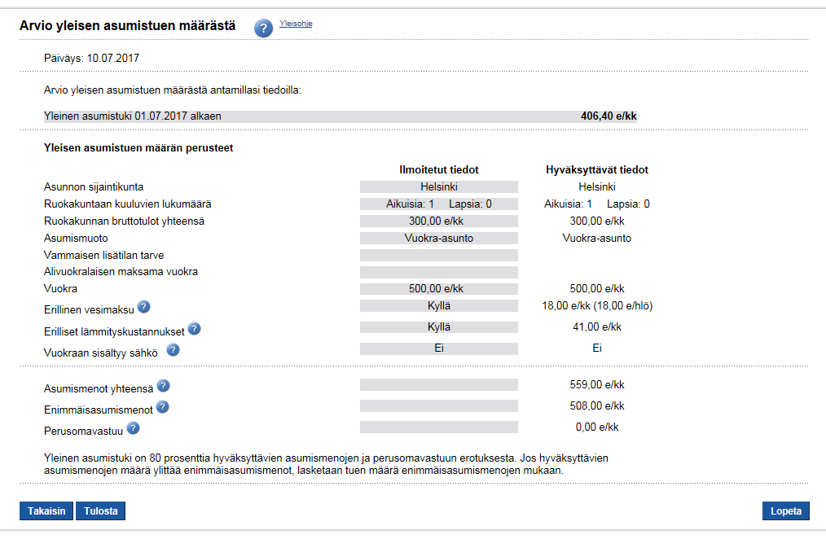
 |  |  |  |  |  |  |  |  |  |  |  |  |  |  |  |  |  |  | Valtion velan korot |  |  |  | 1,548,100,000 €/v
 |  |  |  |  |  |  |  |  |  |  |  |  |  |  |  |  |  |  | EU jäsenmaksu |  |  |  | 1,813,095,000 €/v
 |  |  |  |  |  |  |  |  |  |  |  |  |  |  |  |  |  |  | Nettolainanotto |  |  |  | 6,427,031,000 €/v
...
 |  |  |  |  |  |  |  |  |  |  |  |  |  |  |  |  |  |  |  |  |  |  | 31,323,056,552 €/v
 |  |  |  |  |  |  |  |  |  |  |  |  |  |  |  |  |  |  |  |  |  |  | #REF!
 |  |  |  |  |  |  |  |  |  |  |  |  |  |  |  |  |  |  |  |  |  |  | 3,034,000 kpl
 |  |  |  |  |  |  |  |  |  |  |  |  |  |  |  |  |  |  |  |  |  |  | #REF!
 |  |  |  |  |  |  |  |  |  |  |  |  |  |  |  |  |  |  |  |  |  |  | #REF!
...
 |  |  |  |  |  |  |  |  |  |  |  |  |  |  |  |  |  |  |  |  |  | 1500
...
 |  |  |  |  |  |  |  |  |  |  |  |  |  |  |  |  |  | 6000
 |  |  |  |  |  |  |  |  |  |  |  |  |  |  |  |  |  | 0.387
 |  |  |  |  |  |  |  |  |  |  |  |  |  |  |  |  |  | 2322
 |  |  |  |  |  |  |  |  |  |  |  |  |  |  |  |  |  | 3678
...

